封面


SLE 测试用例

 | 文件编号
 | 文件版本
 | 编制
 | 审核
 | 批准
 | 实施日期

测试环境
环境条件
条件 | 最低要求 |  | 最高要求
大气压
温度
相对湿度
电源供电 | 厂家给出的标称值
振动 | 可忽略

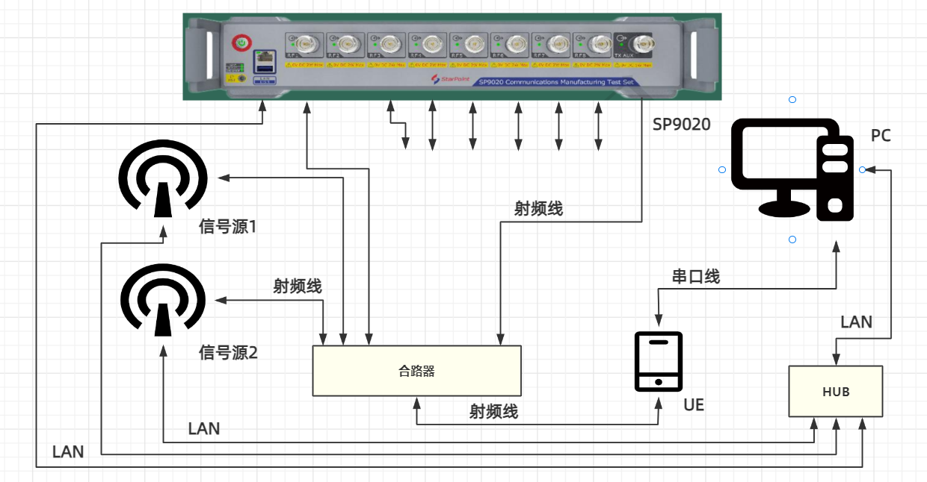
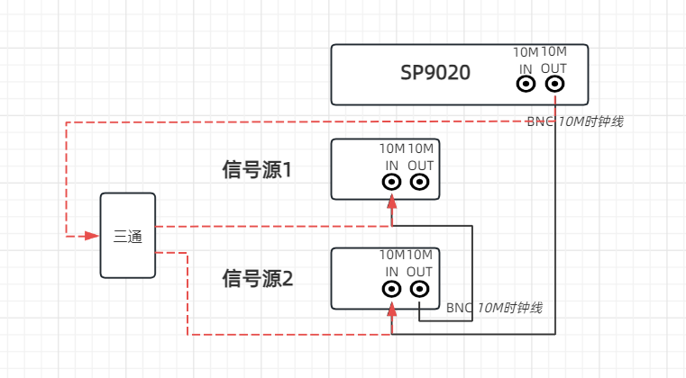

 |  | 正面连接图 |  | 背面连接图

输出功率范围
测试用例 |  |  | 项目名称 | 测试用例版本 | ＜测试项目名称＞ |  |  | 最終确认
 |  |  |  |  | 输出功率范围
# | Step actions | 期望结果 | 执行 | 测试结果 | 故障编号 | 版本 | 日期 | 实施者
一.测量项内容介绍
1.测试目的
1 | 验证节点输出功率范围 | 输出功率范围定义了星闪低功耗通信系统的最大输出功率和最小输出功率要求，如无特殊说明，在最大和最小输出功率范围内工作的星闪低功耗短距通信系统，需满足下述测试要求的所有发射机指标。
2.测试要求
1 | 最大输出功率 | 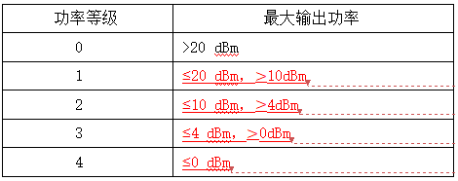
3.测试仪表及环境
1 | 测试设备 | 仪表配置：SP9020*1 测试线缆：N头*1、射频线*1 远程控制：网线*1，测试PC*1 被测设备：UE*1 其他设备：合路器、HUB
2 | 环境搭建 | 参照测试环境章节
4.被测设备参数设置（以海思2821芯片为例,详见BS21V100 射频 AT测试指南_00B02：章节1.4.4常发指令）
1 | 1.初始配置：支持功率控制的设备需要设置在最大输出功率状态 | 最大功率：无线帧1：6dBm，无线帧2：2dBm
 | 2.设置被测设备调制方式 | 调制方式支持：GFSK、QPSK、8PSK
 | 3.被测设备的发射频率设为支持频段内的最低工作频率 | 2402 MHz
 | 4.设置被测设备传输速率 | 传输速率与调制方式相关
 | 5.设置被测设备发送的数据包类型 | PRBS9
 | 6.通过SSCOM串口工具发送指令 | 指令格式： AT+SLETX=信道，功率，数据包长度，数据包类型，带宽，无线帧类型，速率(调制方式)，导频，polar编码，时间间隔 发送指令： AT+SLETX=0,5,255,0,0,0,0,0,0,50
 |  | 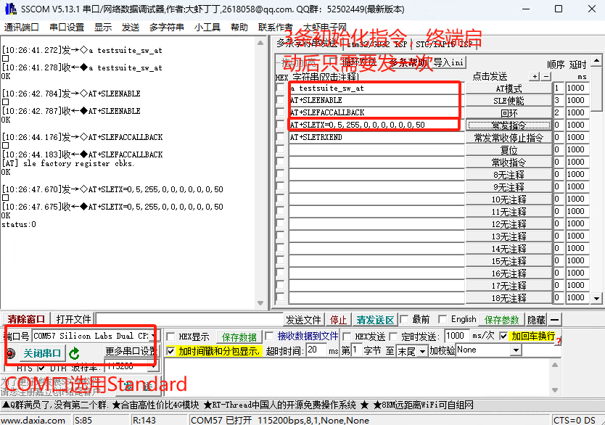
5.SP9020仪表设置
1 | 设置仪表端口模式、端口、线损 | 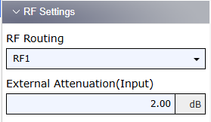

2 | 设置射频参数中心频率、期望功率、User Margin、MixLevelOffest | 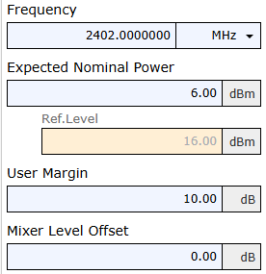

3 | 设置仪表SparkLink类型为SLE | UI不用设置.打开的模块是SLE测量。 自动化设置指令为：CONFigure:SENSe:SPARklink:ISIGnal:STYPe SLE
4 | 设置仪表数据包信息measured burst、WirelessFrame type、同步信号、信号密度、bytes、control information type、BandWidth、data pattern type（固定序列） | 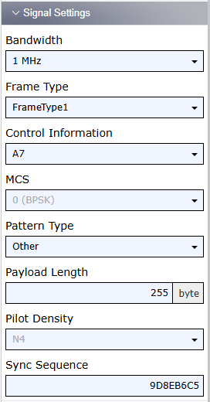

5 | 设置PSK下的MCS(仅PSK下使用) | 
6 | 设置仪表测量measurement timeout、repetition mode 、stop condition、error handling等参数 | 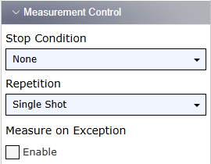

7 | 使能测试项Power、设置测量次数 | 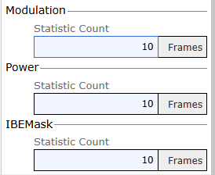

8 | 设置trigger source、trigger level、trigger timeout | 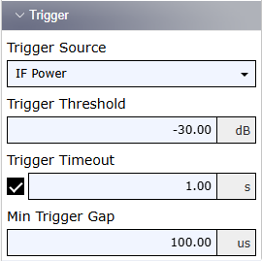

9 | 开启测量 | 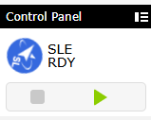
10 | 查询测量结果 | 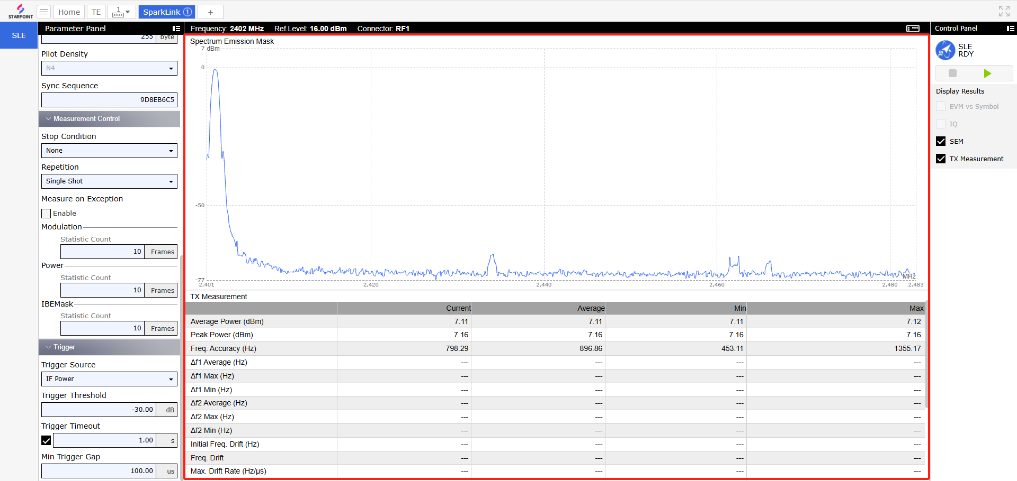
11 | 结束测量 | UI不用设置.单次测量后自动结束。 自动化设置指令为：ABORt:SENSe:SPARklink:MEValuation
6.测量结果
1 | 测量结果分析 | 1.最大/最小输出功率结果要求满足2.测试要求的要求
 |  | UE发最大功率为6dBm，仪表测量平均功率结果为7.11dBm 。 UE未说明功率等级，按其发射功率为6dBm计算，应属于功率等级2，故采用等级2的测试要求：<=10dBm，>4dBm。 由此可知，UE 功率测量结果7.11dBm符合要求

7.遍历测量所有组合
1 | 遍历测试组合 | 2.遍历协议要求的调制方式、频率、速率、数据包类型的组合
二.测试注意事项

三.以前发生的问题注意点

GFSK频率偏差
测试用例 |  |  | 项目名称 | 测试用例版本 | ＜测试项目名称＞ |  |  | 最終确认
 |  |  |  |  | GFSK频率偏差
# | Step actions | 期望结果 | 执行 | 测试结果 | 故障编号 | 版本 | 日期 | 实施者
一.测量项内容介绍
1.测试目的
1 | 验证星闪低功耗短距离通信设备满足GFSK频率偏差要求 | 使用1Msym/s GFSK调制的符号间隔是1usec；对11110000固定序列，频率偏差fd1应不小于225KHz且不大于275KHz；对10101010固定序列，频率偏差fd2应不小于185KHz；且fd2与fd1在至少10帧上的稳定时段内的平均值的比值应不小于0.8。 使用2Msym/s GFSK调制的符号间隔是0.5usec；对11110000固定序列，频率偏差fd1应不小于450KHz且不大于550KHz；对10101010固定序列，频率偏差fd2应不小于370KHz；且fd2与fd1在至少10帧上的稳定时段内的平均值的比值应不小于0.8。 使用4Msym/s GFSK调制的符号间隔是0.25usec；对11110000固定序列，频率偏差fd1应不小于900KHz且不大于1100KHz；对10101010固定序列，频率偏差fd2应不小于740KHz；且fd2与fd1在至少10帧上的稳定时段内的平均值的比值应不小于0.8。 过零误差是理想符号边界和测量的过零时间之间的时间差，应小于符号周期的±1/8
2.测试要求
1 | 使用1Msym/s GFSK调制的符号间隔是1usec | (固定序列：频率偏差) (11110000: 频率偏差fd1应不小于225KHz且不大于275KHz) (10101010: 频率偏差fd2应不小于185KHz) 且fd2与fd1在至少10帧上的稳定时段内的平均值的比值应不小于0.8
2 | 使用2Msym/s GFSK调制的符号间隔是0.5usec | (固定序列：频率偏差) (11110000: 频率偏差fd1应不小于450KHz且不大于550KHz) (10101010: 频率偏差fd2应不小于370KHz) 且fd2与fd1在至少10帧上的稳定时段内的平均值的比值应不小于0.8
3 | 使用4Msym/s GFSK调制的符号间隔是0.25usec | (固定序列：频率偏差) (11110000: 频率偏差fd1应不小于900KHz且不大于1100KHz) (10101010: 频率偏差fd2应不小于740KHz) 且fd2与fd1在至少10帧上的稳定时段内的平均值的比值应不小于0.8
3.测试仪表及环境
1 | 测试设备 | 仪表配置：SP9020*1 测试线缆：N头*1、射频线*1、 远程控制：网线*1，测试PC*1 被测设备：UE*1 其他设备：合路器、HUB
2 | 环境搭建 | 通过射频线连接合路器、UE和SP9020 通过网线连接HUB、测试PC和SP9020
4.被测设备参数设置（以海思2821芯片为例,详见BS21V100 射频 AT测试指南_00B02：章节1.4.4常发指令）
1 | 1.初始配置：支持功率控制的设备需要设置在最大输出功率状态 | 最大功率：无线帧1：6dBm，无线帧2：2dBm
 | 2.设置被测设备调制方式 | 调制方式支持：GFSK、QPSK、8PSK
 | 3.被测设备的发射频率设为支持频段内的最低工作频率 | 2402 MHz
 | 4.设置被测设备传输速率 | 传输速率与调制方式相关
 | 5.设置被测设备发送的数据包类型 | 11110000(FD1测试，10101010 FD2测试流程一致)
 | 6.通过SSCOM串口工具发送指令 | 指令格式： AT+SLETX=信道，功率，数据包长度，数据包类型，带宽，无线帧类型，速率(调制方式)，导频，polar编码，时间间隔 将数据包类型修改为 11110000，对应UE手册为编号1 发送指令： AT+SLETX=0,5,255,1,0,0,0,0,0,50
 |  | 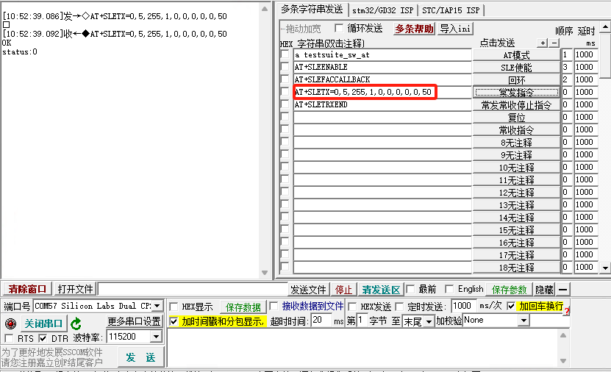
5.SP9020仪表设置
1 | 设置仪表端口模式、端口、线损

2 | 设置射频参数中心频率、期望功率、User Margin、MixLevelOffest

3 | 设置仪表SparkLink类型为SLE | UI不用设置.打开的模块是SLE测量。 自动化设置指令为：CONFigure:SENSe:SPARklink:ISIGnal:STYPe SLE
4 | 设置仪表数据包信息measured burst、WirelessFrame type、同步信号、信号密度、bytes、control information type、BandWidth、data pattern type（固定序列） | 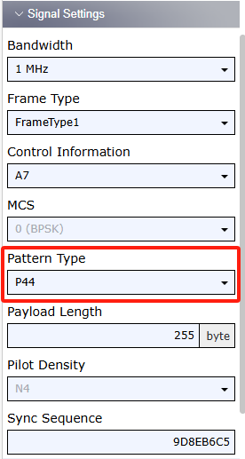

5 | 设置PSK下的MCS(仅PSK下使用)
6 | 设置仪表测量measurement timeout、repetition mode 、stop condition、error handling等参数

7 | 使能测试项Power、设置测量次数

8 | 设置trigger source、trigger level、trigger timeout

9 | 开启测量
10 | 查询测量结果(FD1、过零误差) | 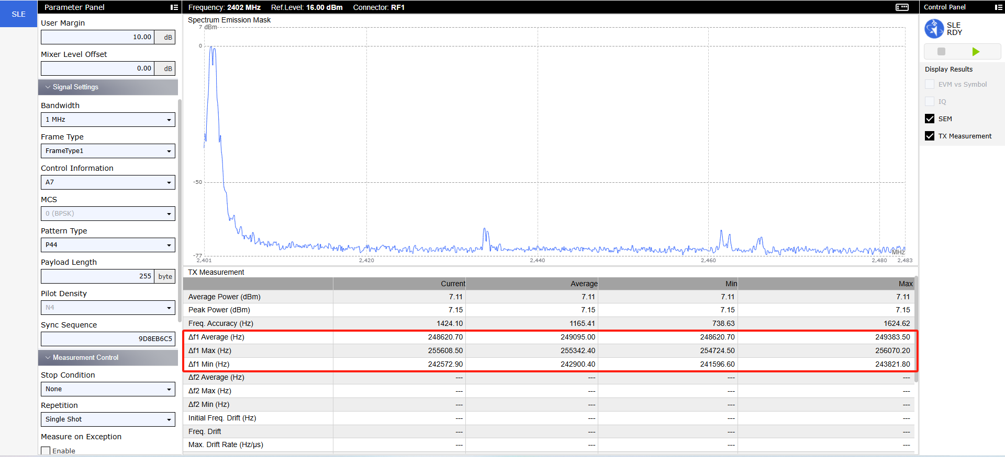
 |  | 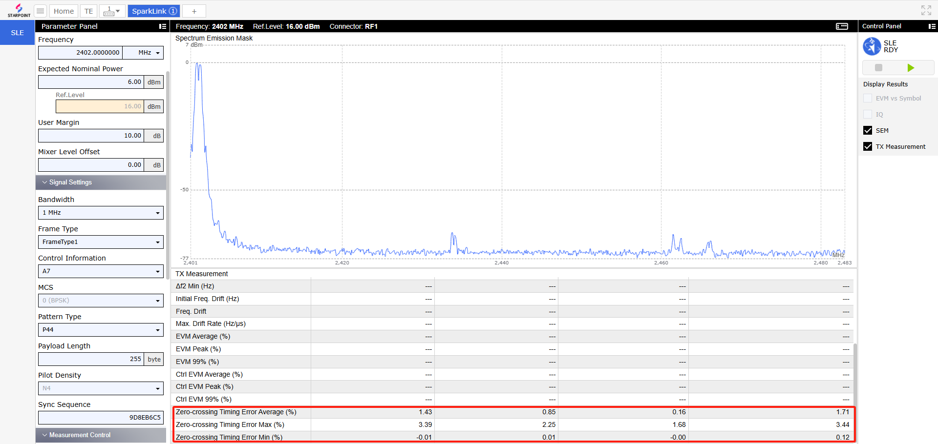
11 | 结束测量 | UI不用设置.单次测量后自动结束。 自动化设置指令为：ABORt:SENSe:SPARklink:MEValuation
6.测量结果
1 | 测量结果分析 | 1.FD1、FD2测量结果要求满足2.测试要求的要求
 | 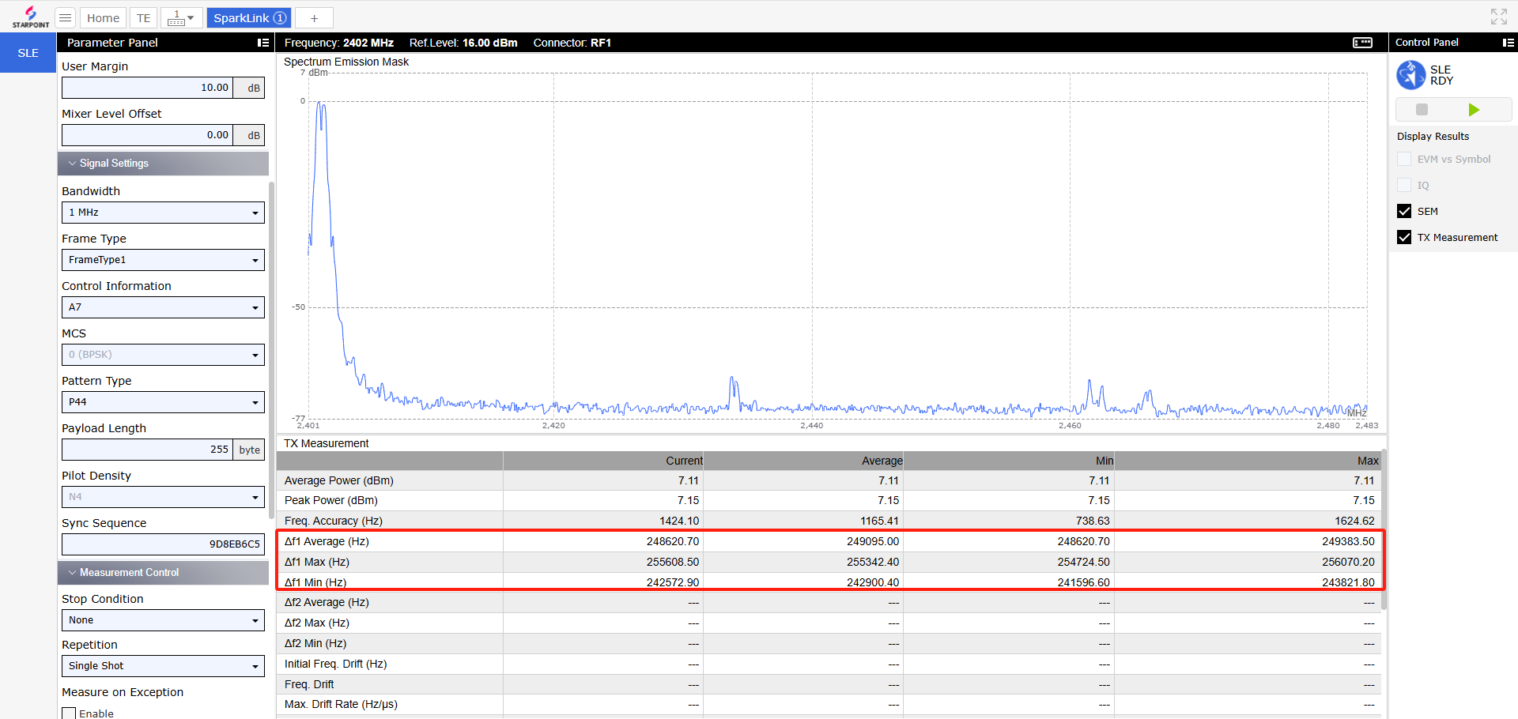 | 1M的 11110000: 频率偏差fd1应不小于225KHz且不大于275KHz 测量结果中的FD1 为248.620KHZ ，符合测试要求 过零误差应在 正负的1/8区间内（%），即正负%12.5 测量结果为1.43%，符合测试要求 FD2未测量，将UE发射的数据包类型改成10101010，仪表设置数据包类型修改成P11，重复测试流程。 记录FD2，计算FD2/FD1的结果

7.遍历测量所有组合
1 | 遍历测试组合 | 2.遍历协议要求的调制方式、频率、速率、数据包类型的组合
二.测试注意事项

三.以前发生的问题注意点

PSK误差矢量幅度
测试用例 |  |  | 项目名称 | 测试用例版本 | ＜测试项目名称＞ |  |  | 最終确认
 |  |  |  |  | GFSK频率偏差
# | Step actions | 期望结果 | 执行 | 测试结果 | 故障编号 | 版本 | 日期 | 实施者
一.测量项内容介绍
1.测试目的
1 | 验证星闪低功耗短距离通信设备满足PSK误差矢量幅度要求 | 星闪低功耗通信系统PSK调制采用Pi/2-BPSK，Pi/4-QPSK和Pi/8-8PSK调制方式。参考波形和被测波形之间的差值称作误差矢量，误差矢量幅度（EVM）用来评估PSK调制方式参考波形和被测波形之间的区别。星闪低功耗通信系统PSK调制的EVM应不大于表44的限值。误差矢量幅度测试数据信息部分，且每个支持的MCS都需要满足要求。 初始频率偏差f0应不大于表45和表46中对初始频率偏差的限值。每200个符号的更新估计频率偏差fn应不大于表45和表46中对频率漂移的限值。
2.测试要求
1 | 星闪低功耗通信系统PSK调制的EVM | 
2 | 初始频率偏差f0和每200个符号的更新估计频率偏差fn | 
3 |  | 
3.测试仪表及环境
1 | 测试设备 | 仪表配置：SP9020*1 测试线缆：N头*1、射频线*1、 远程控制：网线*1，测试PC*1 被测设备：UE*1 其他设备：合路器、HUB
2 | 环境搭建 | 通过射频线连接合路器、UE和SP9020 通过网线连接HUB、测试PC和SP9020
4.被测设备参数设置（以海思2821芯片为例,详见BS21V100 射频 AT测试指南_00B02：章节1.4.4常发指令）
1 | 1.初始配置：支持功率控制的设备需要设置在最大输出功率状态。 | 最大功率：无线帧1：6dBm，无线帧2：2dBm
 | 2.设置被测设备调制方式 | 调制方式支持：BPSK、QPSK、8PSK
 | 3.被测设备的发射频率设为支持频段内的最低工作频率 | 2402 MHz
 | 4.设置被测设备传输速率 | 传输速率与调制方式相关
 | 5.设置被测设备发送的数据包类型 | PRBS9
 | 6.通过SSCOM串口工具发送指令 | 指令格式： AT+SLETX=信道，功率，数据包长度，数据包类型，带宽，无线帧类型，速率(调制方式)，导频，polar编码，时间间隔 发送指令： AT+SLETX=0,5,255,0,0,2,2,2,2,50
 |  | 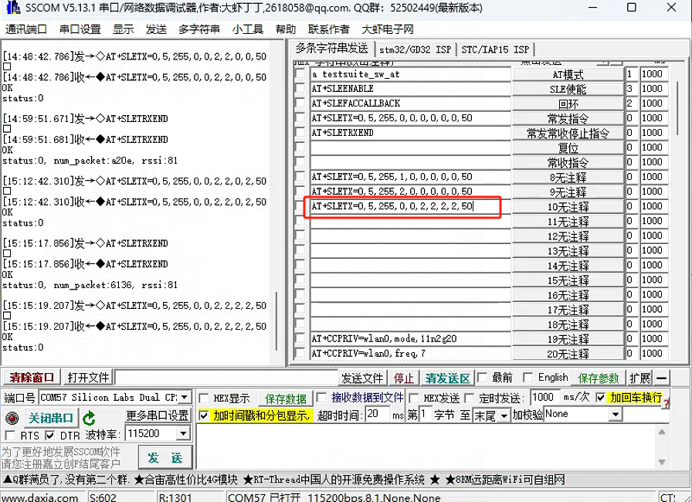
5.SP9020仪表设置
1 | 设置仪表端口模式、端口、线损

2 | 设置射频参数中心频率、期望功率、User Margin、MixLevelOffest | 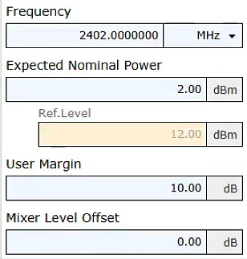

3 | 设置仪表SparkLink类型为SLE | UI不用设置.打开的模块是SLE测量。 自动化设置指令为：CONFigure:SENSe:SPARklink:ISIGnal:STYPe SLE
4 | 设置仪表数据包信息measured burst、WirelessFrame type、同步信号、信号密度、bytes、control information type、BandWidth、data pattern type（固定序列） | 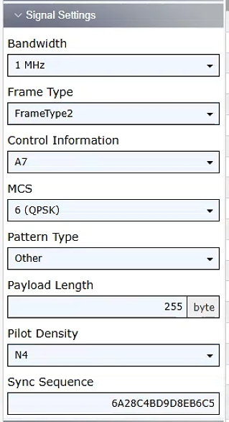

5 | 设置PSK下的MCS(仅PSK下使用) | 
6 | 设置仪表测量measurement timeout、repetition mode 、stop condition、error handling等参数

7 | 使能测试项Power、设置测量次数

8 | 设置trigger source、trigger level、trigger timeout

9 | 开启测量
10 | 查询测量结果EVM(EVM Average、EVM 99%、EVM Peak ) | 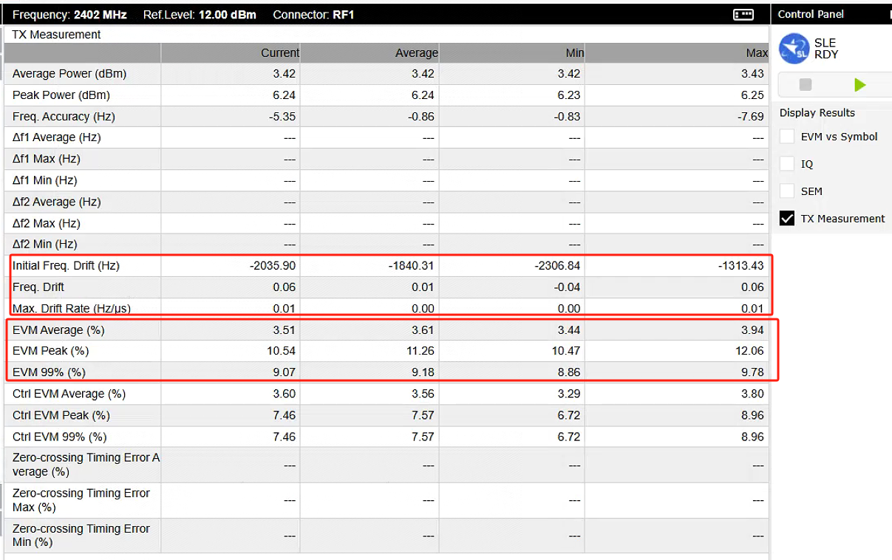
 | 查询测量结果初始频率偏差f0和估计频率偏差fn（Initial Freq. Drift 、Freq. Drift、Max. Drift Rate）
11 | 结束测量 | UI不用设置.单次测量后自动结束。 自动化设置指令为：ABORt:SENSe:SPARklink:MEValuation
6.测量结果
1 | 测量结果分析 | 1.EVM测量结果要求满足2.测试要求的要求 2.初始频率偏差f0和估计频率偏差fn测量结果要求满足2.测试要求的要求
 | 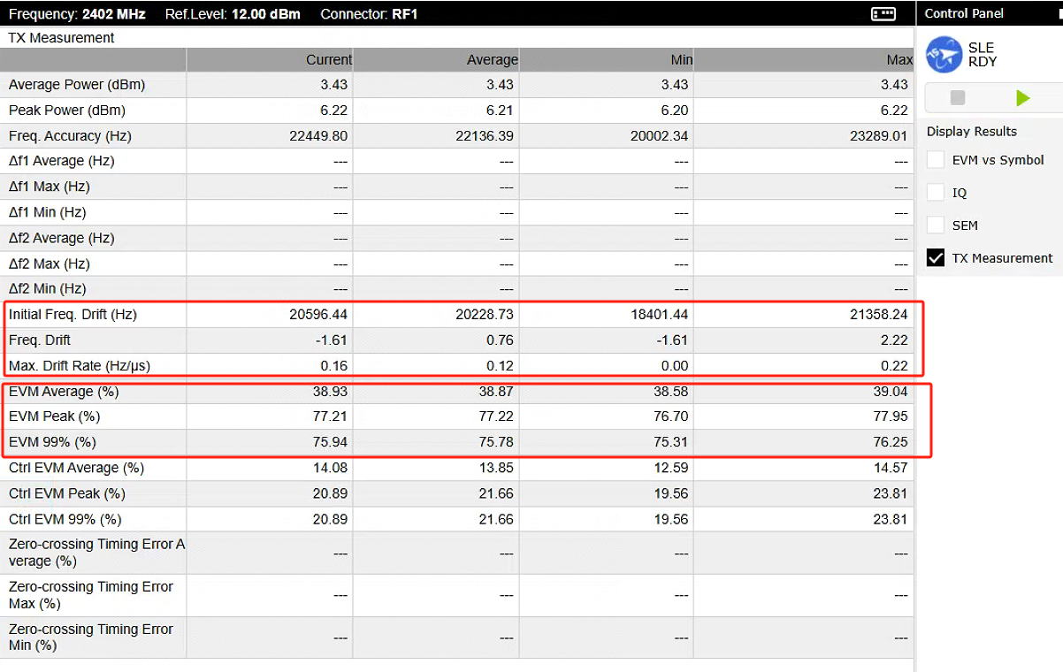 | 1.QPSK: EVM Average应不大于13%,EVM 99%应不大于28%,EVM Peak应不大于32%。 测量结果中的EVM Average 为 3.51%，符合测试要求 测量结果中的 EVM 99% 为 9.07%，符合测试要求 测量结果中的 EVM Peak 为 10.54% ，符合测试要求 2.QPSK: 初始频率偏差f0即Initial Freq. Drift (Hz)应在±48 kHz范围内， 估计频率偏差fn中频率漂移应不大于±10 kHz,频率漂移率应不大于34Hz/μs。 初始频率偏差f0即Initial Freq. Drift (Hz)为-2035.90Hz，符合测试要求 估计频率偏差fn中频率漂移为0.06，符合测试要求，频率漂移率为0.01Hz/μs，符合测试要求

7.遍历测量所有组合
1 | 遍历测试组合 | 2.遍历协议要求的调制方式、频率、速率、数据包类型的组合
二.测试注意事项

三.以前发生的问题注意点

频率容限
测试用例 |  |  | 项目名称 | 测试用例版本 | ＜测试项目名称＞ |  |  | 最終确认
 |  |  |  |  | GFSK频率偏差
# | Step actions | 期望结果 | 执行 | 测试结果 | 故障编号 | 版本 | 日期 | 实施者
一.测量项内容介绍
1.测试目的
1 | 验证星闪低功耗短距离通信设备满足频率容限要求 | 星闪低功耗通信系统在发送数据包期间信道中心频率容限应不大于表45和表46的限值，其中初始频率偏差包括初始频率偏移和漂移。
2.测试要求
1 | 信道中心频率容限fn和初始频率偏差f0
2
3.测试仪表及环境
1 | 测试设备 | 仪表配置：SP9020*1 测试线缆：N头*1、射频线*1、 远程控制：网线*1，测试PC*1 被测设备：UE*1 其他设备：合路器、HUB
2 | 环境搭建 | 通过射频线连接合路器、UE和SP9020 通过网线连接HUB、测试PC和SP9020
4.被测设备参数设置（以海思2821芯片为例,详见BS21V100 射频 AT测试指南_00B02：章节1.4.4常发指令）
1 | 1.初始配置：支持功率控制的设备需要设置在最大输出功率状态。 | 最大功率：无线帧1：6dBm，无线帧2：2dBm
 | 2.设置被测设备调制方式 | 调制方式支持：BPSK、QPSK、8PSK
 | 3.被测设备的发射频率设为支持频段内的最低工作频率 | 2402 MHz
 | 4.设置被测设备传输速率 | 传输速率与调制方式相关
 | 5.设置被测设备发送的数据包类型 | PRBS9
 | 6.通过SSCOM串口工具发送指令 | 指令格式： AT+SLETX=信道，功率，数据包长度，数据包类型，带宽，无线帧类型，速率(调制方式)，导频，polar编码，时间间隔 发送指令： AT+SLETX=0,5,255,0,0,2,2,2,2,50

5.SP9020仪表设置
1 | 设置仪表端口模式、端口、线损

2 | 设置射频参数中心频率、期望功率、User Margin、MixLevelOffest

3 | 设置仪表SparkLink类型为SLE | UI不用设置.打开的模块是SLE测量。 自动化设置指令为：CONFigure:SENSe:SPARklink:ISIGnal:STYPe SLE
4 | 设置仪表数据包信息measured burst、WirelessFrame type、同步信号、信号密度、bytes、control information type、BandWidth、data pattern type（固定序列）

5 | 设置PSK下的MCS(仅PSK下使用)
6 | 设置仪表测量measurement timeout、repetition mode 、stop condition、error handling等参数

7 | 使能测试项Power、设置测量次数

8 | 设置trigger source、trigger level、trigger timeout

9 | 开启测量
10 | 查询测量结果EVM(EVM Average、EVM 99%、EVM Peak ) | 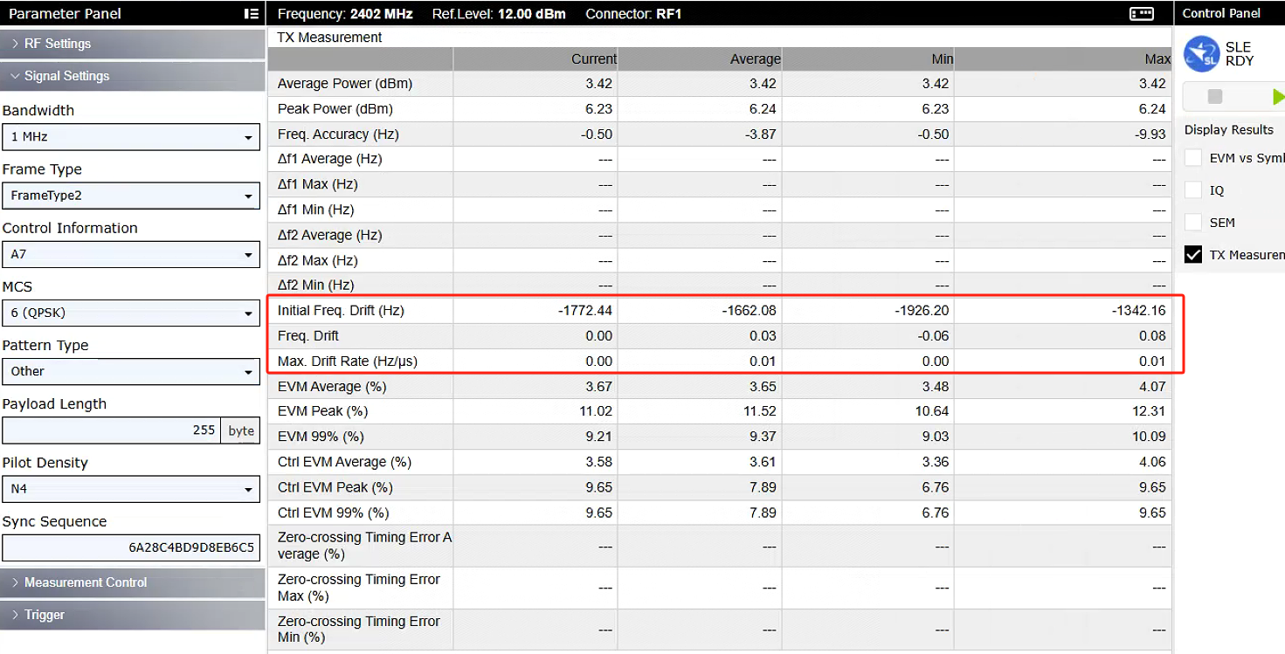
 | 查询测量结果初始频率偏差f0和估计频率偏差fn（Initial Freq. Drift 、Freq. Drift、Max. Drift Rate）
11 | 结束测量 | UI不用设置.单次测量后自动结束。 自动化设置指令为：ABORt:SENSe:SPARklink:MEValuation
6.测量结果
1 | 测量结果分析 | 1.初始频率偏差f0和估计频率偏差fn测量结果要求满足2.测试要求的要求
 |  | 1.QPSK: 初始频率偏差f0即Initial Freq. Drift (Hz)应在±48 kHz范围内， 估计频率偏差fn中频率漂移应不大于±10 kHz,频率漂移率应不大于34Hz/μs。 初始频率偏差f0即Initial Freq. Drift (Hz)为-1772.44Hz，符合测试要求 估计频率偏差fn中频率漂移为0.03，符合测试要求，频率漂移率为0.01Hz/μs，符合测试要求

7.遍历测量所有组合
1 | 遍历测试组合 | 2.遍历协议要求的调制方式、频率、速率、数据包类型的组合
二.测试注意事项

三.以前发生的问题注意点

GFSK频段内发射
测试用例 |  |  | 项目名称 | 测试用例版本 | ＜测试项目名称＞ |  |  | 最終确认
 |  |  |  |  | 输出功率范围
# | Step actions | 期望结果 | 执行 | 测试结果 | 故障编号 | 版本 | 日期 | 实施者
一.测量项内容介绍
1.测试目的
1 | 验证星闪低功耗短距离通信设备满足GFSK频段内发射要求 | 最多允许有三个邻道杂散功率超出表47中-30dBm要求，但不能超过-20dBm要求。
2.测试要求
1 | 邻道杂散功率 | 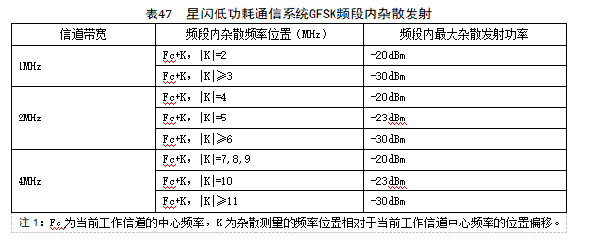
3.测试仪表及环境
1 | 测试设备 | 仪表配置：SP9020*1 测试线缆：N头*1、射频线*1 远程控制：网线*1，测试PC*1 被测设备：UE*1 其他设备：合路器、HUB
2 | 环境搭建 | 参照测试环境章节
4.被测设备参数设置（以海思2821芯片为例,详见BS21V100 射频 AT测试指南_00B02：章节1.4.4常发指令）
1 | 1.初始配置：支持功率控制的设备需要设置在最大输出功率状态 | 最大功率：无线帧1：6dBm，无线帧2：2dBm
 | 2.设置被测设备调制方式 | 调制方式支持：GFSK、QPSK、8PSK
 | 3.被测设备的发射频率设为支持频段内的最低工作频率 | 2402 MHz
 | 4.设置被测设备传输速率 | 传输速率与调制方式相关
 | 5.设置被测设备发送的数据包类型 | PRBS9
 | 6.通过SSCOM串口工具发送指令 | 指令格式： AT+SLETX=信道，功率，数据包长度，数据包类型，带宽，无线帧类型，速率(调制方式)，导频，polar编码，时间间隔 发送指令： AT+SLETX=0,5,255,0,0,0,0,0,0,50

5.SP9020仪表设置
1 | 设置仪表端口模式、端口、线损

2 | 设置射频参数中心频率、期望功率、User Margin、MixLevelOffest

3 | 设置仪表SparkLink类型为SLE | UI不用设置.打开的模块是SLE测量。 自动化设置指令为：CONFigure:SENSe:SPARklink:ISIGnal:STYPe SLE
4 | 设置仪表数据包信息measured burst、WirelessFrame type、同步信号、信号密度、bytes、control information type、BandWidth、data pattern type（固定序列）

5 | 设置PSK下的MCS(仅PSK下使用)
6 | 设置仪表测量measurement timeout、repetition mode 、stop condition、error handling等参数

7 | 使能测试项Power、设置测量次数

8 | 设置trigger source、trigger level、trigger timeout

9 | 开启测量
10 | 查询测量结果
11 | 结束测量 | UI不用设置.单次测量后自动结束。 自动化设置指令为：ABORt:SENSe:SPARklink:MEValuation
6.测量结果
1 | 测量结果分析 | 1.最大/最小输出功率结果要求满足2.测试要求的要求
 |  | UE发最大功率为6dBm，仪表测量平均功率结果为7.11dBm 。 UE未说明功率等级，按其发射功率为6dBm计算，应属于功率等级2，故采用等级2的测试要求：<=10dBm，>4dBm。 由此可知，UE 功率测量结果7.11dBm符合要求

7.遍历测量所有组合
1 | 遍历测试组合 | 2.遍历协议要求的调制方式、频率、速率、数据包类型的组合
二.测试注意事项

三.以前发生的问题注意点

PSK频段内发射
测试用例 |  |  | 项目名称 | 测试用例版本 | ＜测试项目名称＞ |  |  | 最終确认
 |  |  |  |  | GFSK频率偏差
# | Step actions | 期望结果 | 执行 | 测试结果 | 故障编号 | 版本 | 日期 | 实施者
一.测量项内容介绍
1.测试目的
1 | 验证星闪低功耗短距离通信设备满足PSK频段内发射要求 | 星闪低功耗通信系统每个发射通道的PSK发射频谱模板如图34和表48所示，PSK调制方式包含Pi/2-BPSK，Pi/4-QPSK和Pi/8-8PSK三种调制方式。最多允许有三个频点超出下图中-35dBm要求，但不能超过-20dBm要求。每个支持的MCS都需要满足要求。
2.测试要求
1 | 图34 星闪低功耗通信系统PSK发射频谱模板 | 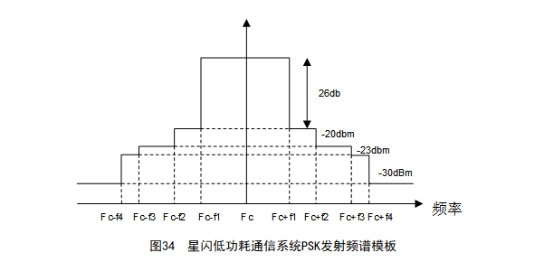
2 | 星闪低功耗通信系统PSK发射频谱模板要求 | 
3
3.测试仪表及环境
1 | 测试设备 | 仪表配置：SP9020*1 测试线缆：N头*1、射频线*1、 远程控制：网线*1，测试PC*1 被测设备：UE*1 其他设备：合路器、HUB
2 | 环境搭建 | 通过射频线连接合路器、UE和SP9020 通过网线连接HUB、测试PC和SP9020
4.被测设备参数设置（以海思2821芯片为例,详见BS21V100 射频 AT测试指南_00B02：章节1.4.4常发指令）
1 | 1.初始配置：支持功率控制的设备需要设置在最大输出功率状态。 | 最大功率：无线帧1：6dBm，无线帧2：2dBm
 | 2.设置被测设备调制方式 | 调制方式支持：BPSK、QPSK、8PSK
 | 3.被测设备的发射频率设为支持频段内的最低工作频率 | 2402 MHz
 | 4.设置被测设备传输速率 | 传输速率与调制方式相关
 | 5.设置被测设备发送的数据包类型 | PRBS9
 | 6.通过SSCOM串口工具发送指令 | 指令格式： AT+SLETX=信道，功率，数据包长度，数据包类型，带宽，无线帧类型，速率(调制方式)，导频，polar编码，时间间隔 发送指令： AT+SLETX=0,5,255,0,0,2,2,2,2,50

5.SP9020仪表设置
1 | 设置仪表端口模式、端口、线损

2 | 设置射频参数中心频率、期望功率、User Margin、MixLevelOffest

3 | 设置仪表SparkLink类型为SLE | UI不用设置.打开的模块是SLE测量。 自动化设置指令为：CONFigure:SENSe:SPARklink:ISIGnal:STYPe SLE
4 | 设置仪表数据包信息measured burst、WirelessFrame type、同步信号、信号密度、bytes、control information type、BandWidth、data pattern type（固定序列）

5 | 设置PSK下的MCS(仅PSK下使用)
6 | 设置仪表测量measurement timeout、repetition mode 、stop condition、error handling等参数

7 | 使能测试项Power、设置测量次数

8 | 设置trigger source、trigger level、trigger timeout

9 | 开启测量
10 | 查询测量结果EVM(EVM Average、EVM 99%、EVM Peak )
 | 查询测量结果初始频率偏差f0和估计频率偏差fn（Initial Freq. Drift 、Freq. Drift、Max. Drift Rate）
11 | 结束测量 | UI不用设置.单次测量后自动结束。 自动化设置指令为：ABORt:SENSe:SPARklink:MEValuation
6.测量结果
1 | 测量结果分析 | 1.EVM测量结果要求满足2.测试要求的要求 2.初始频率偏差f0和估计频率偏差fn测量结果要求满足2.测试要求的要求
 |  | 1.QPSK: EVM Average应不大于13%,EVM 99%应不大于28%,EVM Peak应不大于32%。 测量结果中的EVM Average 为 3.51%，符合测试要求 测量结果中的 EVM 99% 为 9.07%，符合测试要求 测量结果中的 EVM Peak 为 10.54% ，符合测试要求 2.QPSK: 初始频率偏差f0即Initial Freq. Drift (Hz)应在±48 kHz范围内， 估计频率偏差fn中频率漂移应不大于±10 kHz,频率漂移率应不大于34Hz/μs。 初始频率偏差f0即Initial Freq. Drift (Hz)为-2035.90Hz，符合测试要求 估计频率偏差fn中频率漂移为0.06，符合测试要求，频率漂移率为0.01Hz/μs，符合测试要求

7.遍历测量所有组合
1 | 遍历测试组合 | 2.遍历协议要求的调制方式、频率、速率、数据包类型的组合
二.测试注意事项

三.以前发生的问题注意点

